상품제안서
따숨 겨울방한 융기모 바라클라바 넥워머 남녀공용 | 상품코드: S45259

 |  |  |  |  |  |  | 02-713-8555 | www.synergygift.co.kr
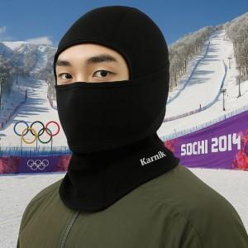

【상세/제작정보】

【인쇄/포장옵션】 | 스티커 / OPP(비닐)

【공급단가】 | 수량 | 30~ | 100~ | 300~ | 500~ | 1,000~
*VAT별도 | 단가 | 15,470원 | 14,630원 | 13,920원 | 13,560원 | 13,320원

【상품 URL】 | https://www.synergygift.co.kr:443/src/goods_detail.php?gdno=45259

